1. Info
Information om arket
Dette dokument er en oplåst demoversion af det ansøgningsskema som benyttes i Erhvervspuljen. Det
er derfor ikke det endelige ansøgningsskema. Der skal altid ansøges på ansøgningsportalen som findes her: https://tilskud.ens.dk/Dashboard/Login.
Formålet med dokumentet er, at ansøgere har mulighed for at se hvad der kan ansøges for i tilskud, samt de beregninger som ligger bag tilskudsbeløb.
Dokumentinfo:
Version 2026-1
02/03-2026

4. Beregning af tilskud
Angiv din virksomhedsstørrelse | Mellemstor
 |  |  |  |  |  |  |  |  |  |  |  |  |  |  |  |  |  |  |  | Bagvedlæggende beregninger
Specifikke tiltag
 |  |  |  |  |  |  |  |  |  |  |  |  |  |  |  |  |  |  |  |  | Støtteandel |  | Energi og CO2 priser
Tiltag nr. | Levetidskategori | Teknologi | Afgiftskategorier | Projekt info | Energitype |  | Årligt energiforbrug |  | investering | Støtteberettiget omkostning | Årlig energibesparelse | Årlig CO2 besparelse | Levetid | Prioriteringsfaktor | Årlig økonomisk besparelse | Tilskud pr. tiltag | Tiltagets Støttebeløb | Tiltagets Støtteandel | Tilskuds beregning |  | Maks. Støtteandel | Justering af støtteandel | CO2 emissionsfaktor |  | Energipris [MWh]
 |  |  |  |  | Før | Efter | Før | Efter |  |  |  |  |  |  |  |  |  |  |  |  |  |  | Før | Efter | Før | Efter
 | [-] | [-] | [-] | [-] | [-] | [-] | [MWh/år] | [MWh/år] | [kr.] | [kr.] | [MWh /år] | [t CO2/år] | [År] | [-] | [kr./år] | [Kr.] | [Kr.] | [Pct.] | CO2 eller MWh |  | Pct. | Pct. | [t CO2/MWh] | [t CO2/MWh] | [øre/kWh] | [øre/kWh]
1
2
3
4
5

Portalberegnere

Portalberegnere | Levetidskategori | Teknologi | Afgiftskategori | Projekt info | Energitype |  | Årligt energiforbrug |  | Investering | Støtteberettiget omkostning | Årlig energibesparelse | Årlig CO2 besparelse | Levetid | Prioriteringsfaktor | Årlig økonomisk besparelse | Tilskud pr. tiltag | Tiltagets Støttebeløb | Tiltagets Støtteandel | Tilskuds beregning
 |  |  |  |  | Før | Efter | Før | Efter
 | [-] | [-] | [-] | [-] | [-] | [-] | [MWh/år] | [MWh/år] | [kr.] | [kr.] | [MWh /år] | [t CO2/år] | [År] | [-] | [kr./år] | Kr. | [Kr.] | [Pct.] | CO2 eller MWh
Små varmeforsyningsprojekter
Store varmeforsyningsprojekter

I alt

 |  |  |  |  |  |  |  |  |  |  |  |  |  |  |  |  |  |  |  |  |  |  |  | TBT justering
 |  |  |  |  |  |  |  |  |  |  |  |  |  |  |  |  |  |  |  |  |  |  |  | TBT - justeret for virksomhedsstørrelse
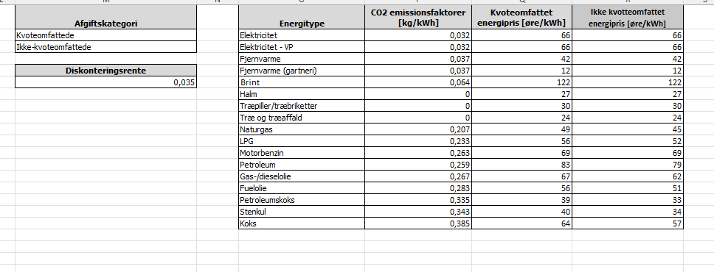
 |  |  |  |  |  |  |  |  |  |  |  |  |  |  |  |  |  |  |  |  |  |  |  | Støtte justeret for virk

Ansøgt støttebeløb [kr.]
Simpel tilbagebetalingstid inkl. tilskud [år]

Endeligt støttebeløb [kr.]

